Test Report
默认试验报告

项目名称 |  |  | 项目 1
用户名 |  |  | MTS
试验名称 |  |  | MTS EM 拉伸试验-W 3
试验日期 |  |  | 2025/3/12 16:40:17

所有试验运行的图形曲线

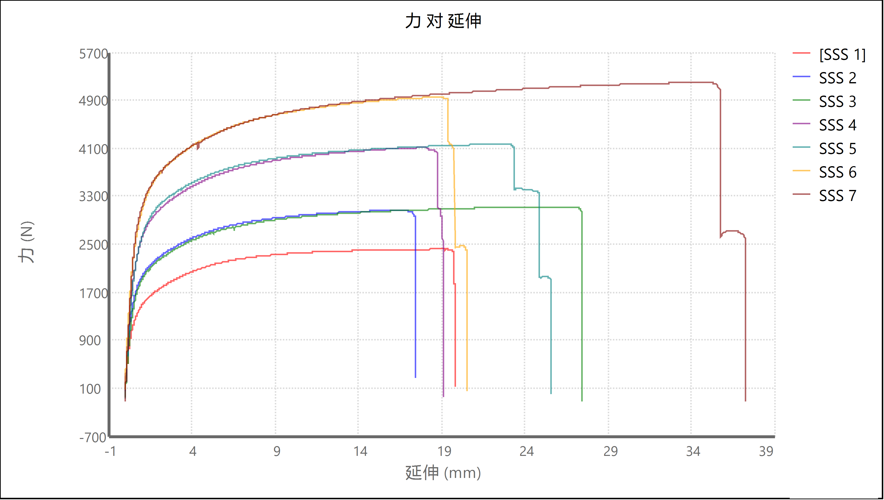

试验运行结果

名称 | 标记 | 注释 | 宽度 (mm) | 厚度 (mm) | 峰值载荷 (N) | 峰值应力 (MPa) | 模量 (GPa) | 破坏时的应变 (%)
SSS 1 | 否 |  | 13 | 1.5 | 2416.25 | 123.91 | 18.854 | 15.779
SSS 2 | 否 |  | 13 | 1.4 | 3065.659 | 168.443 | 26.409 | 13.722
SSS 3 | 否 |  | 13 | 1.4 | 3123.185 | 171.604 | 24.961 | 21.272
SSS 4 | 否 |  | 13 | 1.4 | 4110.948 | 225.876 | 32.093 | 15.033
SSS 5 | 否 |  | 13 | 1.4 | 4163.545 | 228.766 | 31.193 | 19.247
SSS 6 | 否 |  | 13 | 1.5 | 4946.537 | 253.669 | 35.283 | 15.6
SSS 7 | 否 |  | 13 | 1.5 | 5195.646 | 266.443 | 34.586 | 29.006
 | 均值 |  | 13 | 1.443 | 3860.253 | 205.53 | 29.054 | 18.523
 | 标准偏差 |  | 0 | 0.053 | 1031.012 | 51.913 | 5.93 | 5.311

名称 | 标记 | 试验运行结束原因 | 标称标距长度 (mm)
SSS 1 | 否 | 检测到破坏 | 120
SSS 2 | 否 | 检测到破坏 | 120
SSS 3 | 否 | 检测到破坏 | 120
SSS 4 | 否 | 检测到破坏 | 120
SSS 5 | 否 | 检测到破坏 | 120
SSS 6 | 否 | 检测到破坏 | 120
SSS 7 | 否 | 检测到破坏 | 120
 | 均值 |  | 120
 | 标准偏差 |  | 0

试验运行注释

试验件 | 标记 | 试验件注释
SSS 1 | 否
SSS 2 | 否
SSS 3 | 否
SSS 4 | 否
SSS 5 | 否
SSS 6 | 否
SSS 7 | 否

试验结果

试验件 | 标记 | 应变点 1 的弦向模量 (mm/mm) | 应力上限 (N/mm²) | 初始速度 (mm/min) | 信息 2 | 信息 7 | 应变点 06 (mm/mm) | 伸长点 2 的弦向模量 (mm)
SSS 1 | 否 | 0.02 | 207 | 2.0 |  |  | 0.05 | 12.7
SSS 2 | 否 | 0.02 | 207 | 2.0 |  |  | 0.05 | 12.7
SSS 3 | 否 | 0.02 | 207 | 2.0 |  |  | 0.05 | 12.7
SSS 4 | 否 | 0.02 | 207 | 2.0 |  |  | 0.05 | 12.7
SSS 5 | 否 | 0.02 | 207 | 2.0 |  |  | 0.05 | 12.7
SSS 6 | 否 | 0.02 | 207 | 2.0 |  |  | 0.05 | 12.7
SSS 7 | 否 | 0.02 | 207 | 2.0 |  |  | 0.05 | 12.7

试验件 | 割线模量伸长点 1 (mm) | 标称标距长度 (mm) | 载荷上限 (N) | 试验频率 (Hz) | 标题 1 | 屈服段长度 (%) | 信息 10 | 信息 3
SSS 1 | 0.254 | 120 | 22241 | 8 |  | 2.0
SSS 2 | 0.254 | 120 | 22241 | 8 |  | 2.0
SSS 3 | 0.254 | 120 | 22241 | 8 |  | 2.0
SSS 4 | 0.254 | 120 | 22241 | 8 |  | 2.0
SSS 5 | 0.254 | 120 | 22241 | 8 |  | 2.0
SSS 6 | 0.254 | 120 | 22241 | 8 |  | 2.0
SSS 7 | 0.254 | 120 | 22241 | 8 |  | 2.0

试验件 | 时间限定值 (sec) | 信息 6 | 应变上限 (mm/mm) | 应变点 2 的弦向模量 (mm/mm) | 信息 9 | 载荷终点 (N) | 应变点 03 (mm/mm) | 信息 5
SSS 1 | 10000 |  | 10 | 0.05 |  | 4448 | 0.05
SSS 2 | 10000 |  | 10 | 0.05 |  | 4448 | 0.05
SSS 3 | 10000 |  | 10 | 0.05 |  | 4448 | 0.05
SSS 4 | 10000 |  | 10 | 0.05 |  | 4448 | 0.05
SSS 5 | 10000 |  | 10 | 0.05 |  | 4448 | 0.05
SSS 6 | 10000 |  | 10 | 0.05 |  | 4448 | 0.05
SSS 7 | 10000 |  | 10 | 0.05 |  | 4448 | 0.05

试验件 | 标距调整速度 (mm/s) | 应变终点 (mm/mm) | 标题 3 | 应变下限 (mm/mm) | 应变点 01 (mm/mm) | 割线模量应变点 2 (mm/mm) | 信息 4 | 信息 8
SSS 1 | 0.042 | 0.1 |  | -10 | 0.05 | 0.05
SSS 2 | 0.042 | 0.1 |  | -10 | 0.05 | 0.05
SSS 3 | 0.042 | 0.1 |  | -10 | 0.05 | 0.05
SSS 4 | 0.042 | 0.1 |  | -10 | 0.05 | 0.05
SSS 5 | 0.042 | 0.1 |  | -10 | 0.05 | 0.05
SSS 6 | 0.042 | 0.1 |  | -10 | 0.05 | 0.05
SSS 7 | 0.042 | 0.1 |  | -10 | 0.05 | 0.05

试验件 | 应变点 05 (mm/mm) | 信息 1 | 外环采样频率 (Hz) | 第二段速度 (mm/s) | 伸长点 1 的弦向模量 (mm) | 试验 ID | 斜率段长度 (%) | 延伸下限 (mm)
SSS 1 | 0.05 |  | 100 | 0.8 | 0.254 |  | 20 | -508
SSS 2 | 0.05 |  | 100 | 0.8 | 0.254 |  | 20 | -508
SSS 3 | 0.05 |  | 100 | 0.8 | 0.254 |  | 20 | -508
SSS 4 | 0.05 |  | 100 | 0.8 | 0.254 |  | 20 | -508
SSS 5 | 0.05 |  | 100 | 0.8 | 0.254 |  | 20 | -508
SSS 6 | 0.05 |  | 100 | 0.8 | 0.254 |  | 20 | -508
SSS 7 | 0.05 |  | 100 | 0.8 | 0.254 |  | 20 | -508

试验件 | 屈服偏移 (mm/mm) | 应变点 07 (mm/mm) | 减速延伸 (mm) | 割线模量应变点 1 (mm/mm) | 载荷下限 (N) | 破坏标记伸长 (mm) | 减速应变 (mm/mm) | 破坏下降 (%)
SSS 1 | 0.002 | 0.05 | 0 | 0.05 | -4448 | 2.54 | 0 | 50.0
SSS 2 | 0.002 | 0.05 | 0 | 0.05 | -4448 | 2.54 | 0 | 50.0
SSS 3 | 0.002 | 0.05 | 0 | 0.05 | -4448 | 2.54 | 0 | 50.0
SSS 4 | 0.002 | 0.05 | 0 | 0.05 | -4448 | 2.54 | 0 | 50.0
SSS 5 | 0.002 | 0.05 | 0 | 0.05 | -4448 | 2.54 | 0 | 50.0
SSS 6 | 0.002 | 0.05 | 0 | 0.05 | -4448 | 2.54 | 0 | 50.0
SSS 7 | 0.002 | 0.05 | 0 | 0.05 | -4448 | 2.54 | 0 | 50.0

试验件 | 减速载荷 (N) | 备忘录 | 应力下限 (N/mm²) | 破坏灵敏度 (%) | 数据采集频率 (Hz) | 屈服角度 (rad) | 延伸终点 (mm) | 应变点 08 (mm/mm)
SSS 1 | 0 |  | -207 | 90 | 10.0 | 0 | 25.4 | 0.05
SSS 2 | 0 |  | -207 | 90 | 10.0 | 0 | 25.4 | 0.05
SSS 3 | 0 |  | -207 | 90 | 10.0 | 0 | 25.4 | 0.05
SSS 4 | 0 |  | -207 | 90 | 10.0 | 0 | 25.4 | 0.05
SSS 5 | 0 |  | -207 | 90 | 10.0 | 0 | 25.4 | 0.05
SSS 6 | 0 |  | -207 | 90 | 10.0 | 0 | 25.4 | 0.05
SSS 7 | 0 |  | -207 | 90 | 10.0 | 0 | 25.4 | 0.05

试验件 | 破坏阈值 (N) | 标距调整预试验力 (N) | 延伸上限 (mm) | 应变点 02 (mm/mm) | 应变点 04 (mm/mm) | 间隙预载荷 (N) | 标题 2
SSS 1 | 20 | 0.445 | 508 | 0.05 | 0.05 | 4.448
SSS 2 | 20 | 0.445 | 508 | 0.05 | 0.05 | 4.448
SSS 3 | 20 | 0.445 | 508 | 0.05 | 0.05 | 4.448
SSS 4 | 20 | 0.445 | 508 | 0.05 | 0.05 | 4.448
SSS 5 | 20 | 0.445 | 508 | 0.05 | 0.05 | 4.448
SSS 6 | 20 | 0.445 | 508 | 0.05 | 0.05 | 4.448
SSS 7 | 20 | 0.445 | 508 | 0.05 | 0.05 | 4.448

